상품제안서
홀인원 골프파우치[인쇄무료] | 상품코드: F25666

 |  |  |  |  |  |  | 02-412-0044 | www.easy1.co.kr
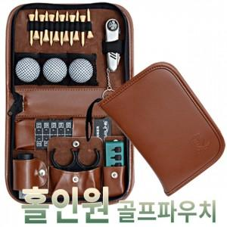

【상세/제작정보】 | 필드에서 다양한 용품을 하나로

【인쇄/포장옵션】 | 실크 / 포장지포장

【공급단가】 | 수량 | 50~ | 100~ | 500~ | 1,000~ | 2,000~
*VAT별도 | 단가 | 33,600원 | 33,040원 | 32,200원 | 31,640원 | 30,800원

【상품 URL】 | http://www.easy1.co.kr/src/goods_detail.php?gdno=25666

